Configuração Módulos-Inversor
Configuração dos módulos fotovoltaicos com o inversor |  |  | Parte do Manual de energia solar www.solarize.com.br

Local da Instalação | Temp | INVERSOR - fabricante
T ambiente, mín [°C] |  | Modelo
T célula, operação, mín [°C] |  | P nom [W]
T célula, operaçãom máx [°C] |  | P max c.c. [W]
 |  | I max [A]
MÒDULO - fabricante |  | V max [V]
Modelo |  | V PMP min [V]
P nom [Wp] |  | V PMP max [V]
I SC [A]
V PMP nom [V] |  | Cálculo | Teste por | Valor inversor | Valor módulo | Resultado | Ajustado
V OC [V] |  | N° máx módulos por string | V max | 0 | 0.0 | #DIV/0! | #DIV/0!
Coef V [%/°C] |  | N° mín módulos por string | V MPP min | 0 | 0.0 | #DIV/0! | #DIV/0!
V OC,máx [V] | 0.0 | N° máx módulos por string | V MPP max | 0 | 0.0 | #DIV/0! | #DIV/0!
V PMP,mín [V] | 0.0 | N° máx módulos total | P max | 0 | 0.0 | #DIV/0! | #DIV/0!
V PMP,máx [V] | 0.0 | N° máx strings em paralelo | I max | 0 | 0.0 | #DIV/0! | #DIV/0!

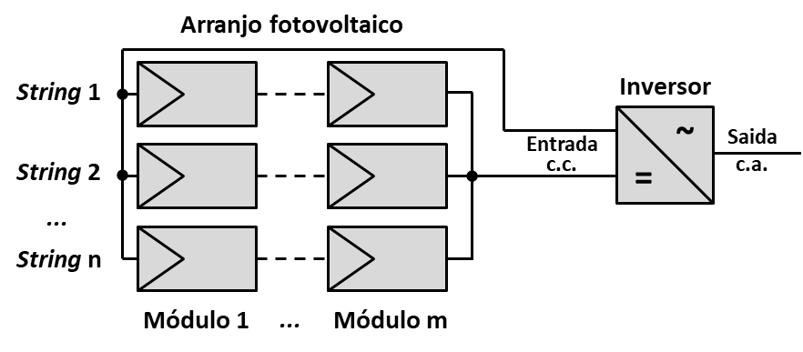
Fator de dimensionamento |  | Verificação de alternativas | Alternativa | Verificação
Tolerado min |  | N° strings |  | #DIV/0!
Ideal min |  | N° módulos por string |  | #DIV/0!
Ideal max |  | N° módulos total | 0 | #DIV/0!
Tolerado max |  | Potência total | 0
 |  | Fator de dimensionamento | #DIV/0! | #DIV/0!

Preenche ou verifique os campos em azul
Campos cinzas mostram resultados intermediários
Campos verdes apresentam resultados principais

